상품제안서
3단 폴더블 포켓 스프링 다이어리 25절 32절 | 상품코드: F29415

 |  |  |  |  |  |  | 02-412-0044 | www.easy1.co.kr
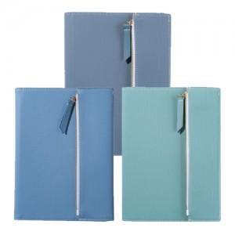

【상세/제작정보】 | 인쇄문의

【인쇄/포장옵션】 | / 포장불가능

【공급단가】 | 수량 | 50~ | 100~ | 500~ | 1,000~ | 2,000~
*VAT별도 | 단가 | 10,330원 | 10,170원 | 9,930원 | 9,540원 | 9,140원

【상품 URL】 | http://www.easy1.co.kr/src/goods_detail.php?gdno=29415

